casos postivos y negativos
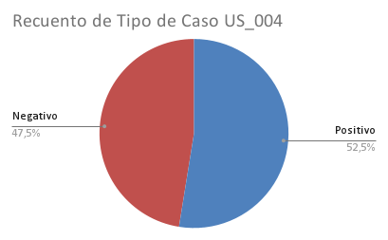
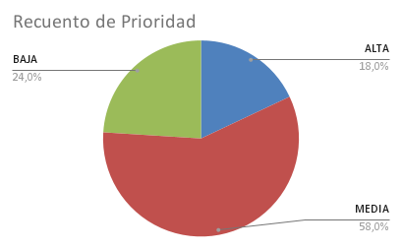
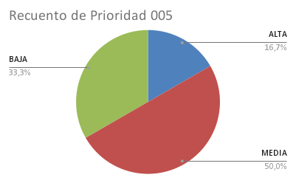
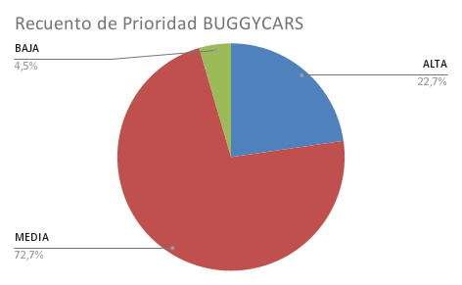
Tipo de Caso 004 | Tipo de Caso 005 | Prioridad 004 | Prioridad 005 | Prioridad BUGGYCARS
Positivo | Positivo | ALTA | ALTA | ALTA
Positivo | Positivo | ALTA | MEDIA | MEDIA
Positivo | Positivo | MEDIA | ALTA | MEDIA
Positivo | Positivo | MEDIA | MEDIA | MEDIA
Positivo | Positivo | ALTA | MEDIA | MEDIA
Positivo | Positivo | ALTA | BAJA | MEDIA
Positivo | Positivo | BAJA | MEDIA | MEDIA
Positivo | Positivo | BAJA | BAJA | MEDIA
Positivo | Negativo | MEDIA | ALTA | MEDIA
Positivo | Negativo | MEDIA | MEDIA | MEDIA
Positivo | Negativo | MEDIA | ALTA | MEDIA
Positivo | Negativo | MEDIA | MEDIA | MEDIA
Positivo | Negativo | BAJA | MEDIA | MEDIA
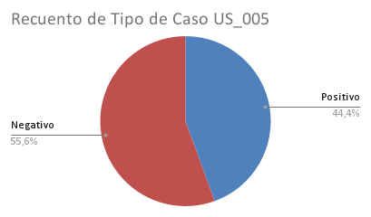
Positivo | Negativo | BAJA | BAJA | ALTA
Positivo | Negativo | BAJA | MEDIA | MEDIA
Positivo | Negativo | BAJA | BAJA | ALTA
Positivo | Negativo | MEDIA | MEDIA | MEDIA
Positivo | Negativo | MEDIA | BAJA | ALTA
Positivo |  | BAJA | MEDIA | BAJA
Positivo |  | BAJA | BAJA | MEDIA
Positivo |  | MEDIA | MEDIA | MEDIA
Positivo |  | MEDIA | BAJA | ALTA
Negativo |  | ALTA | MEDIA
Negativo |  | MEDIA | BAJA | BAJA
Positivo |  | ALTA |  | BAJA
Positivo |  | MEDIA |  | BAJA
Negativo |  | ALTA |  | BAJA
Negativo |  | MEDIA
Negativo |  | MEDIA
Negativo |  | MEDIA
Negativo |  | MEDIA
Negativo |  | MEDIA
Negativo |  | MEDIA
Negativo |  | MEDIA
Negativo |  | MEDIA
Negativo |  | MEDIA
Negativo |  | MEDIA
Negativo |  | MEDIA
Negativo |  | MEDIA
Negativo |  | MEDIA
Negativo |  | MEDIA
Negativo |  | MEDIA
Negativo |  | ALTA
Negativo |  | MEDIA
Negativo |  | BAJA
Negativo |  | BAJA
Negativo |  | BAJA
Negativo |  | BAJA
Negativo |  | ALTA
Negativo |  | MEDIA

 |  | ALTA
Positivo |  | ALTA
Negativo |  | BAJA
Negativo |  | BAJA
Positivo |  | ALTA
Positivo |  | MEDIA
Positivo |  | BAJA
Positivo |  | BAJA
Positivo |  | BAJA
Positivo

